1.1
voltar à página inicial |  |  |  | 1 - FORMULÁRIOS
 | S | N | NA
 | x |  |  | 1.1 A sequência de tabulação entre campos segue a sequência de preenchimento
 |  |  |  | A ordem de tabulação por entre os campos deve corresponder à sequência normal de preenchimento do formulário.

 | Listagem de evidências
 |  |  |  |  | Notas:
 |  |  |  |  | A sequência de tabulação entre campos seque a sequência de preenchimento.

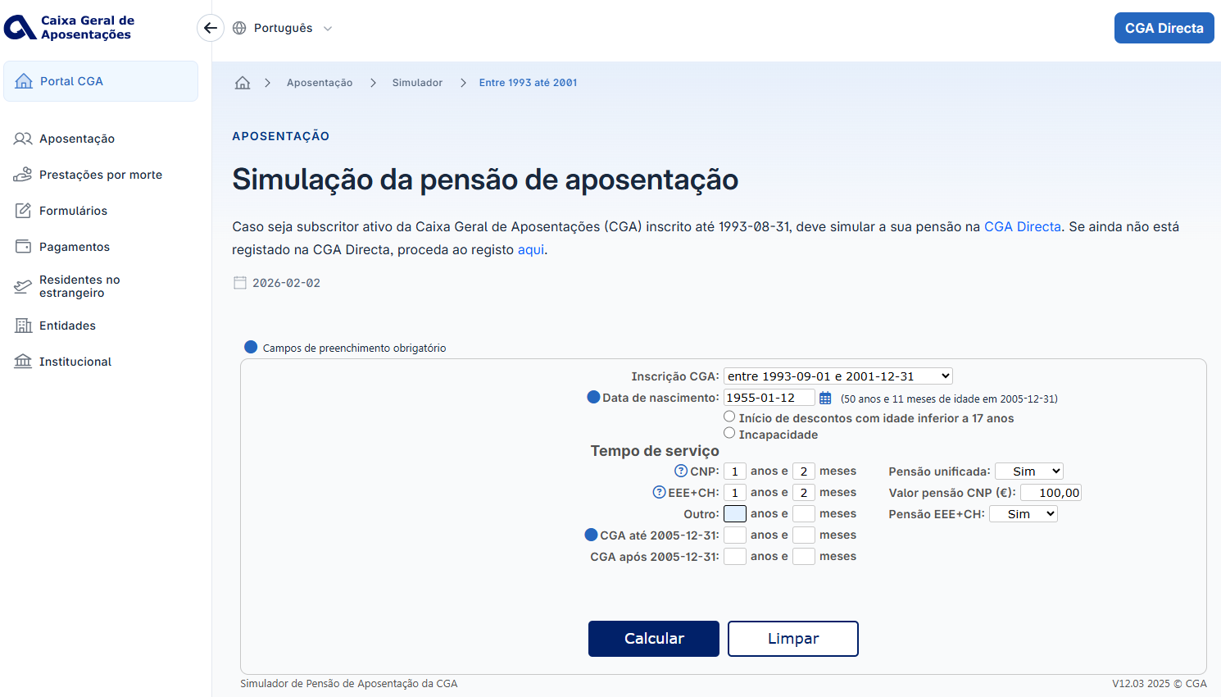

 | Notas de preenchimento:
 | - Coloque aqui imagens, printscreens ilustrativos, coloque sempre o endereço das páginas de onde retirar as imagens com exemplos ilustrativos.
 | - As imagens e as notas não estão limitadas aos campos a amarelo.
 | - Nas restantes folhas internas, estas instruções já não existem mas aplicam-se igualmente.

 | ANTES DE COMEÇAR APAGUE ESTE TEXTO. APAGUE TAMBÉM A IMAGEM COLOCADA NA ZONA AMARELA.

 | PODE INCLUSIVAMENTE RETIRAR O FUNDO AMARELO.

1.2
voltar à página inicial |  |  |  | 1 - FORMULÁRIOS
 | S | N | NA
 |  |  | x | 1.2 Os formulários com mais de 2 ecrãs de altura devem ser distribuídos por várias páginas
 |  |  |  | Os formulários não devem ser apresentados de forma excessivamente longa. Os formulários que ocupem mais de 2 ecrãs de altura devem ser distribuídos por tantos ecrãs quantos os necessários, para cumprir com esta regra. Os formulários longos podem também ter vários momentos de interação diferidos, solicitando ao utilizador a informação absolutamente necessária em cada etapa, em oposição à solicitação de toda a informação necessária logo num primeiro momento de interação.


 | Listagem de evidências
 |  |  |  |  | Notas:
 |  |  |  |  | Não existem no sítio Web formulários com mais de 2 ecrãs de altura.

2.2
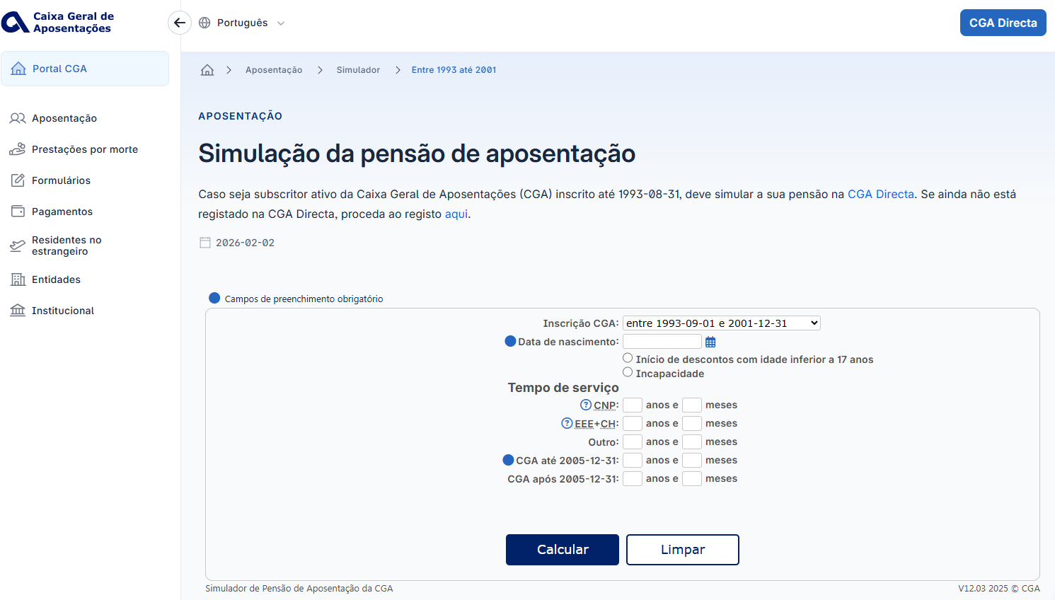
voltar à página inicial |  |  |  | 2 - CAMPOS
 | S | N | NA
 | x |  |  | 2.2 É usada revelação progressiva em vez de campos inativos
 |  |  |  | Em vez de mostrar campos inativos, o formulário deve esconder os campos dependentes do campo-chave sempre que este não tenha sido ativado. Ao ativar o campo-chave são exibidos os campos que dependem da condição nele definida.

 | Listagem de evidências
 |  |  |  |  | Notas:
 |  |  |  |  | O formulário não tem campos inativos.

2.3
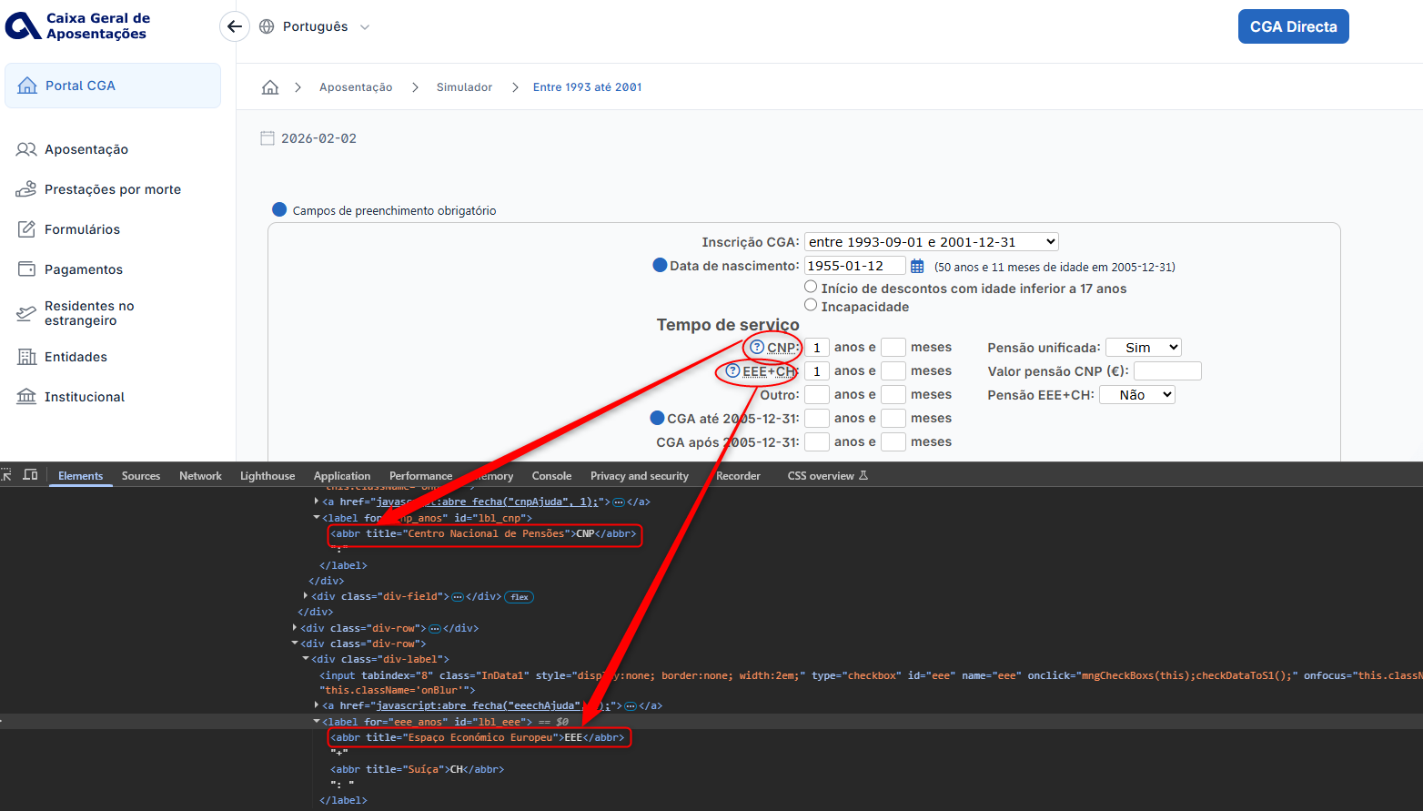
voltar à página inicial |  |  |  | 2 - CAMPOS
 | S | N | NA
 | x |  |  | 2.3 As legendas dos campos são breves e claras
 |  |  |  | As legendas associadas aos campos devem ser claras e o mais breves possível, sem recorrer a grandes explicações. Se essas explicações forem necessárias, devem ser apresentadas num bloco de texto paralelo.

 | Listagem de evidências
 |  |  |  |  | Notas:
 |  |  |  |  | As legendas de todos os campos são claras e breves.

2.4
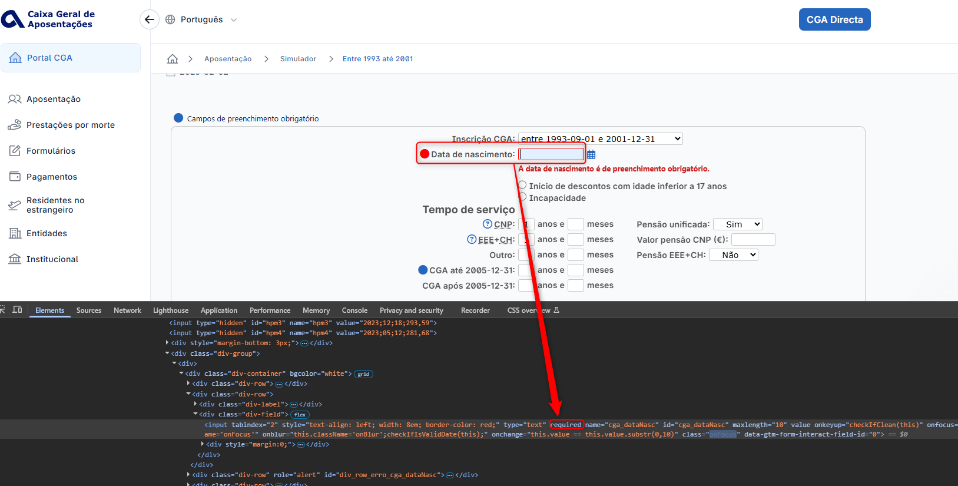
voltar à página inicial |  |  |  | 2 - CAMPOS
 | S | N | NA
 | x |  |  | 2.4 Campos obrigatórios devem ser claramente indicados como tal
 |  |  |  | A identificação não deve basear-se apenas na cor. A sinalética visual de identificação deve ser notória. Deve ser disponibilizado um equivalente alternativo compatível com as tecnologias de apoio usadas por utilizadores com necessidades especiais.

 | Listagem de evidências
 |  |  |  |  | Notas:
 |  |  |  |  | Todos os campos que são obrigatórios estão devidamente indicados como tal, junto do nome de cada campo.

3.1
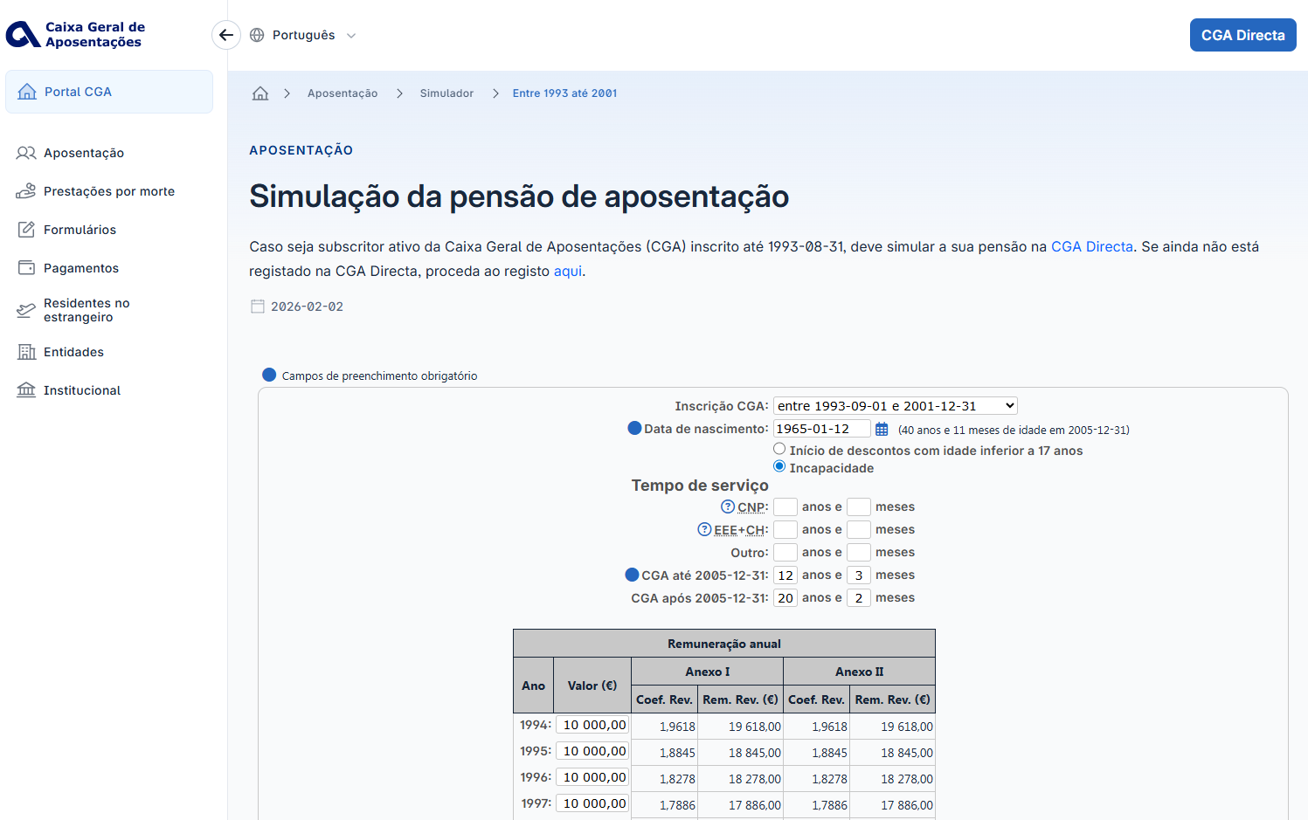
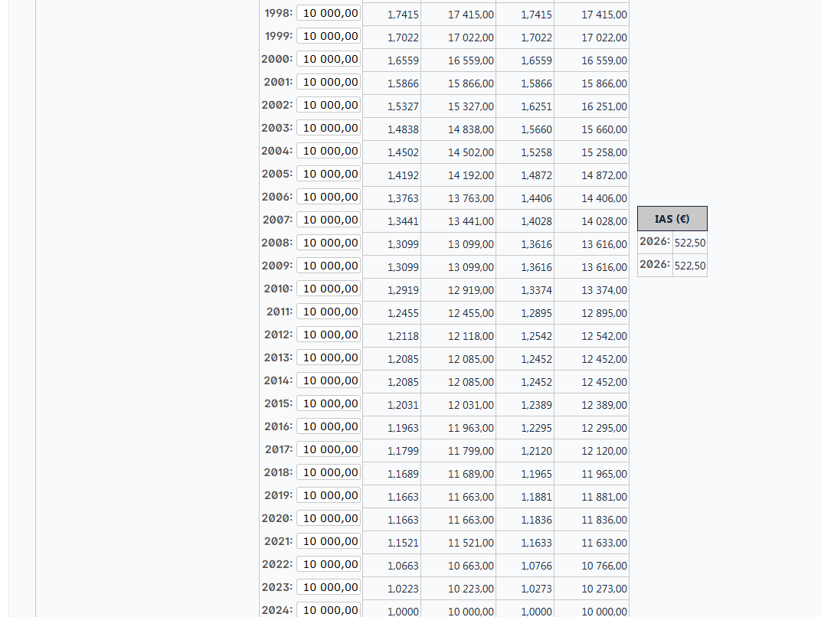
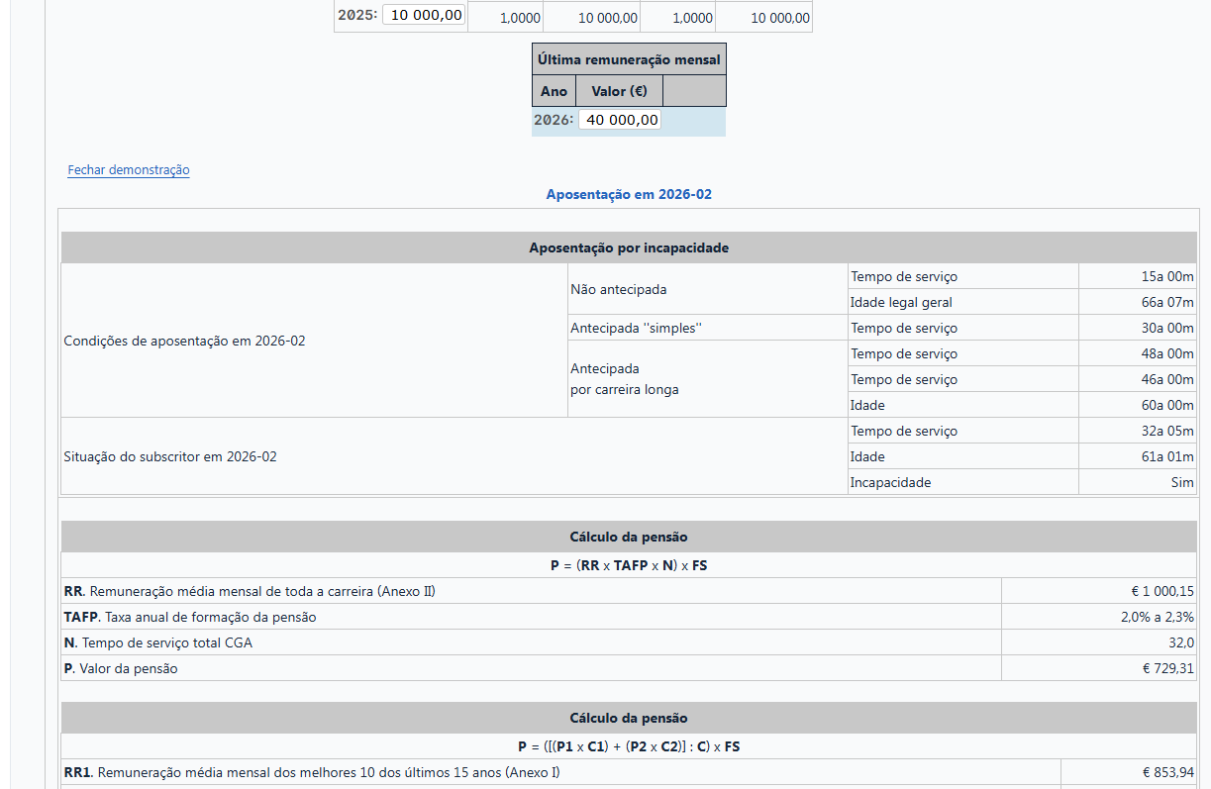
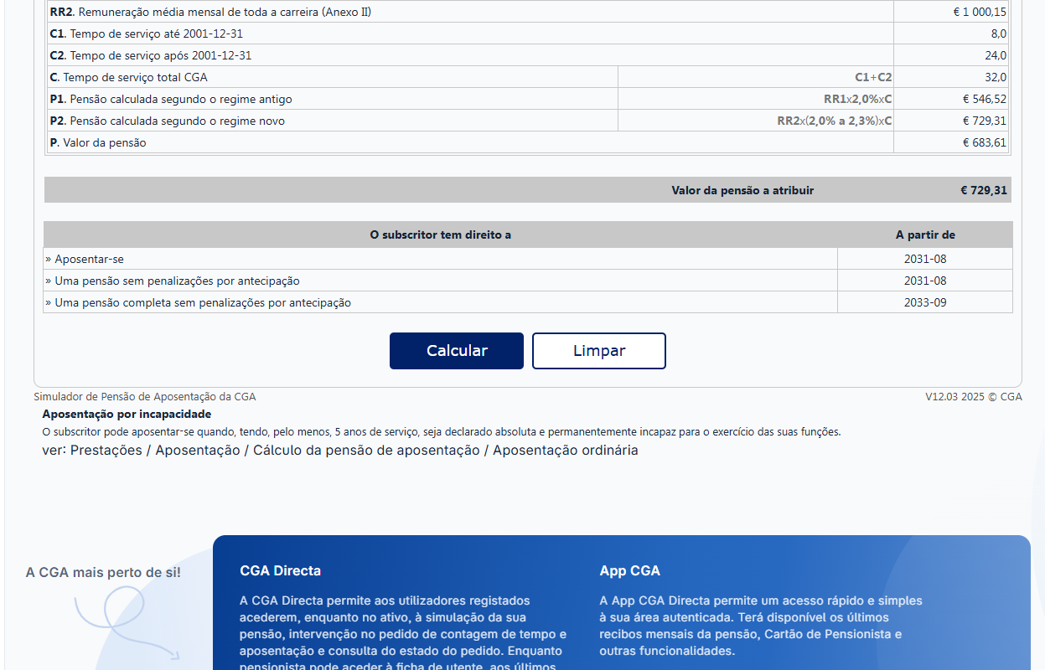
voltar à página inicial |  |  |  | 3 - RESPOSTA
 | S | N | NA
 | x |  |  | 3.1 Em ações longas, o sistema deve indicar o que está a acontecer
 |  |  |  | O sistema deve indicar o que está a processar ou qual o tempo de espera expectável quando o utilizador desencadeia ações que levem a este comportamento.

 | Listagem de evidências
 |  |  |  |  | Notas:
 |  |  |  |  | Não existem no Portal operações que originem tempos de processamento prolongados.

4.1
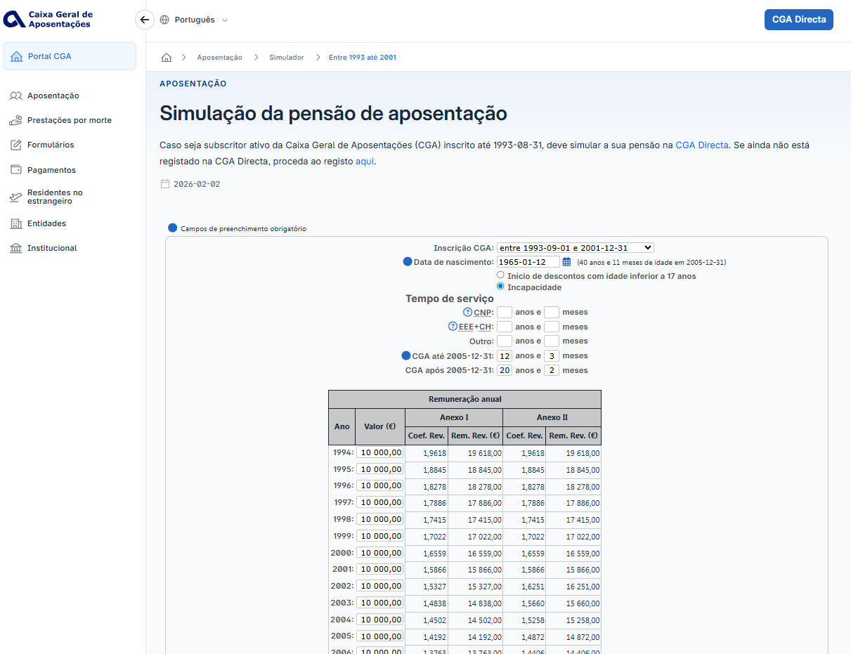
voltar à página inicial |  |  |  | 4 - ERROS
 | S | N | NA
 | x |  |  | 4.1 A informação já introduzida deve poder ser corrigida a qualquer momento
 |  |  |  | Toda a informação já transmitida pelo utilizador numa sessão pode ser corrigida, em qualquer momento, antes da transação ser finalizada.

 | Listagem de evidências
 |  |  |  |  | Notas:
 |  |  |  |  | É possível corrigir a informação introduzida nos campos, a qualquer momento, antes da sua submissão.

4.2
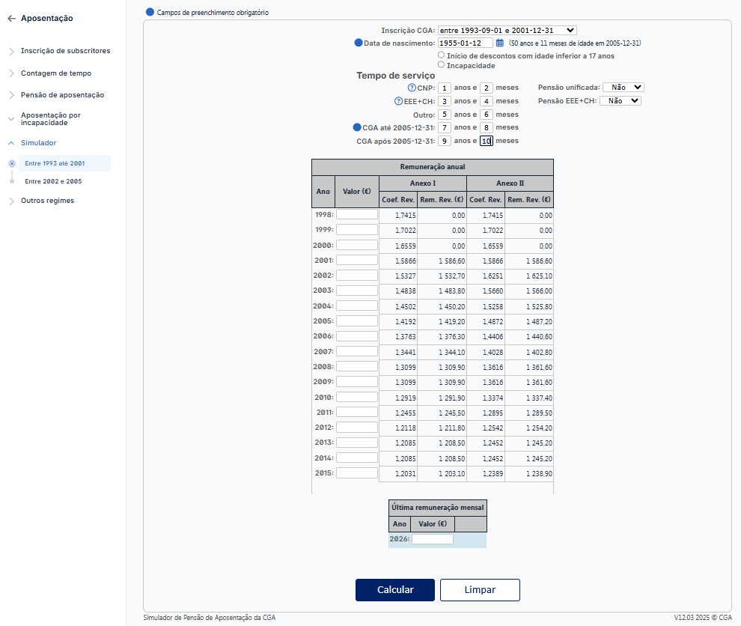
voltar à página inicial |  |  |  | 4 - ERROS
 | S | N | NA
 | x |  |  | 4.2 As ações destrutivas nunca devem ser permanentes; deve ser sempre possível desfazer a operação
 |  |  |  | O utilizador deve poder recuperar de qualquer ação que tenha tomado durante a sessão.

 | Listagem de evidências
 |  |  |  |  | Notas:
 |  |  |  |  | No formulário a possibilidade de "limpar" o calculo existente

4.3
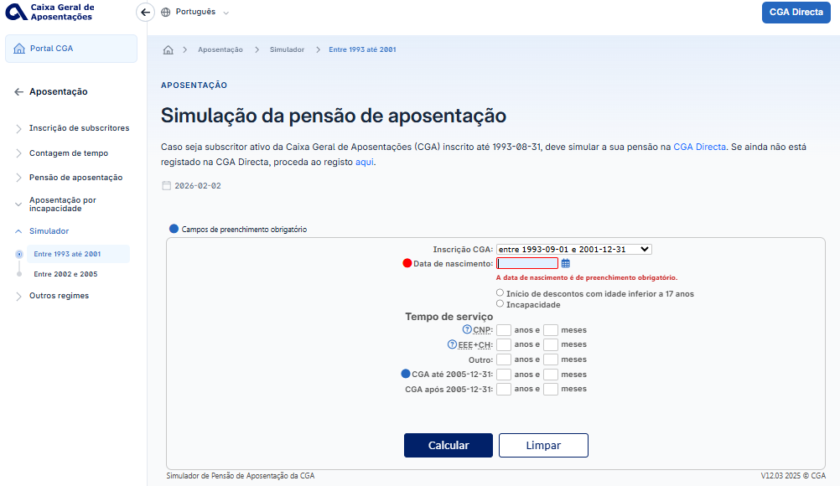
voltar à página inicial |  |  |  | 4 - ERROS
 | S | N | NA
 | x |  |  | 4.3 As mensagens de erro são claramente identificadas junto aos campos de origem
 |  |  |  | As mensagens de erro devem ser apresentadas claramente associadas aos campos a que dizem respeito. Isto não invalida a necessidade de as apresentar numa lista sumário. Esta última técnica é particularmente útil em páginas longas.

 | Listagem de evidências
 |  |  |  |  | Notas:
 |  |  |  |  | As mensagens de erro são claramente identificadas abaixo de cada campo.

4.4
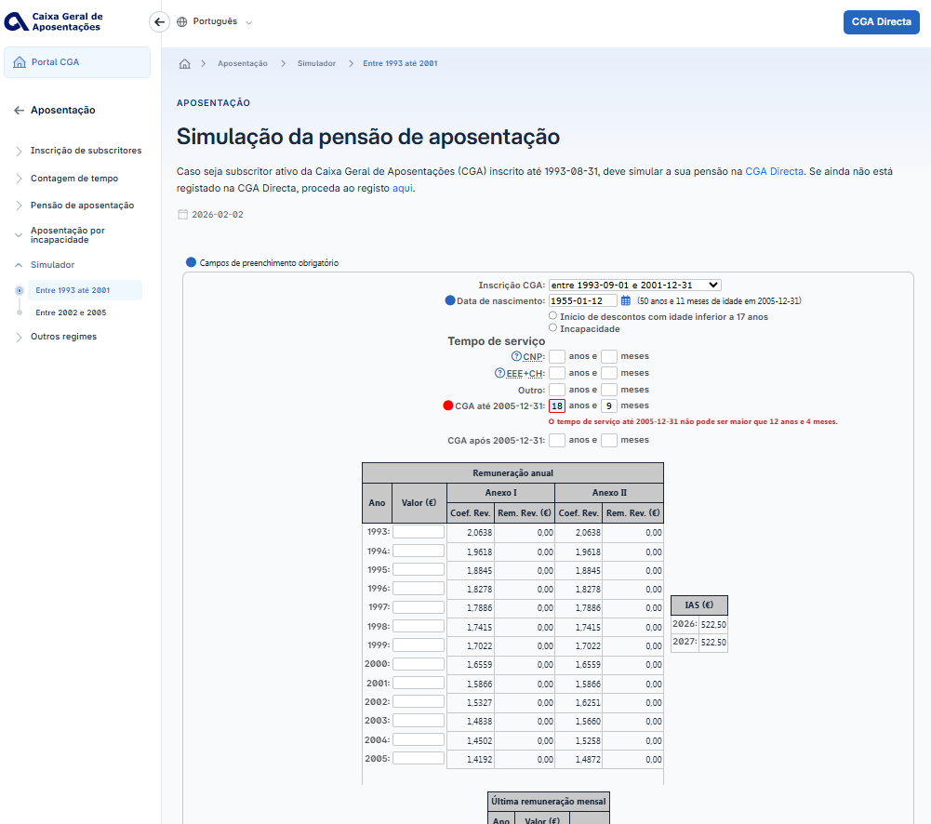
voltar à página inicial |  |  |  | 4 - ERROS
 | S | N | NA
 | x |  |  | 4.4 As mensagens de erro devem mostrar os passos concretos para a resolução dos mesmos
 |  |  |  | As mensagens de erro devem ser claras e sucintas, não expondo desnecessariamente o utilizador a mecanismos internos do sistema, explicando claramente os passos necessários para que o utilizador resolva o problema.

 | Listagem de evidências
 |  |  |  |  | Notas:
 |  |  |  |  | As mensagens de erro são objetivas e sucintas, indicando os passos concretos para a sua resolução.

